Sheet1
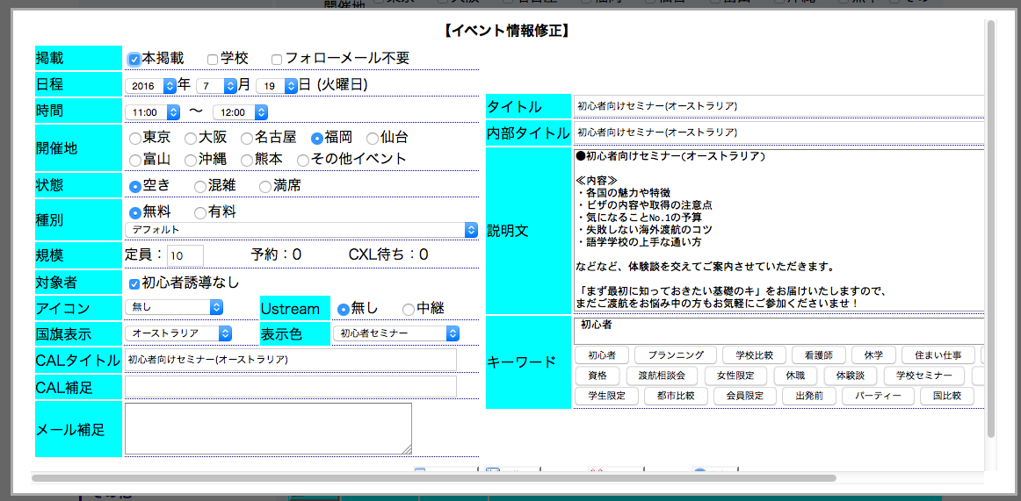

担当者
担当メアド

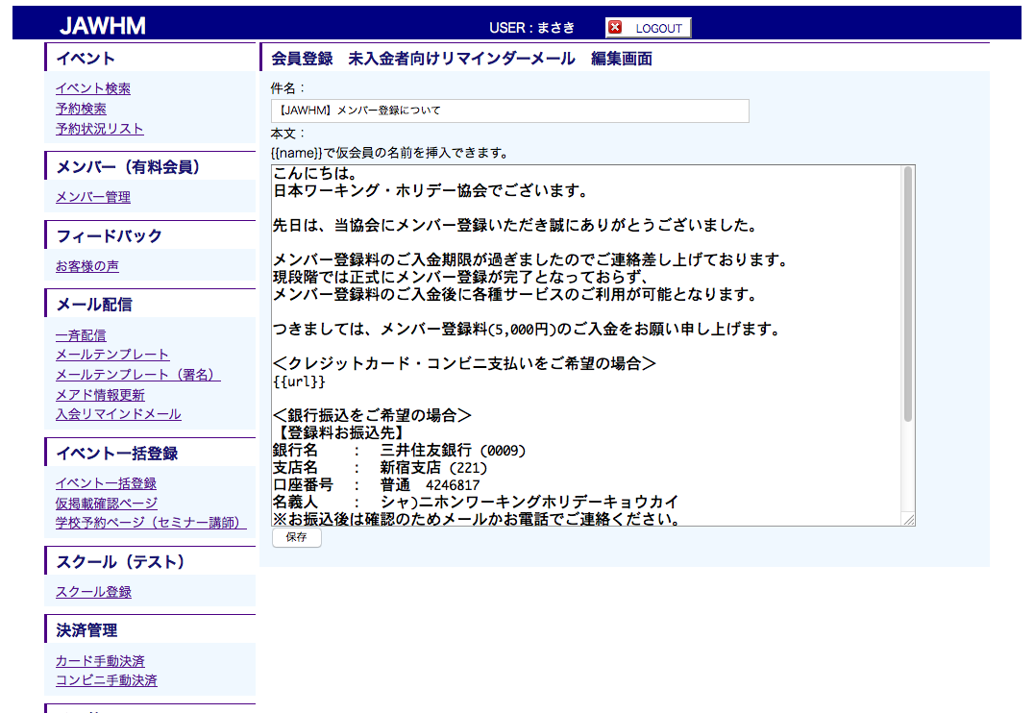

セミナー案内メール（学校向け）

セミナー案内メール（学校向け）

